Caso 1
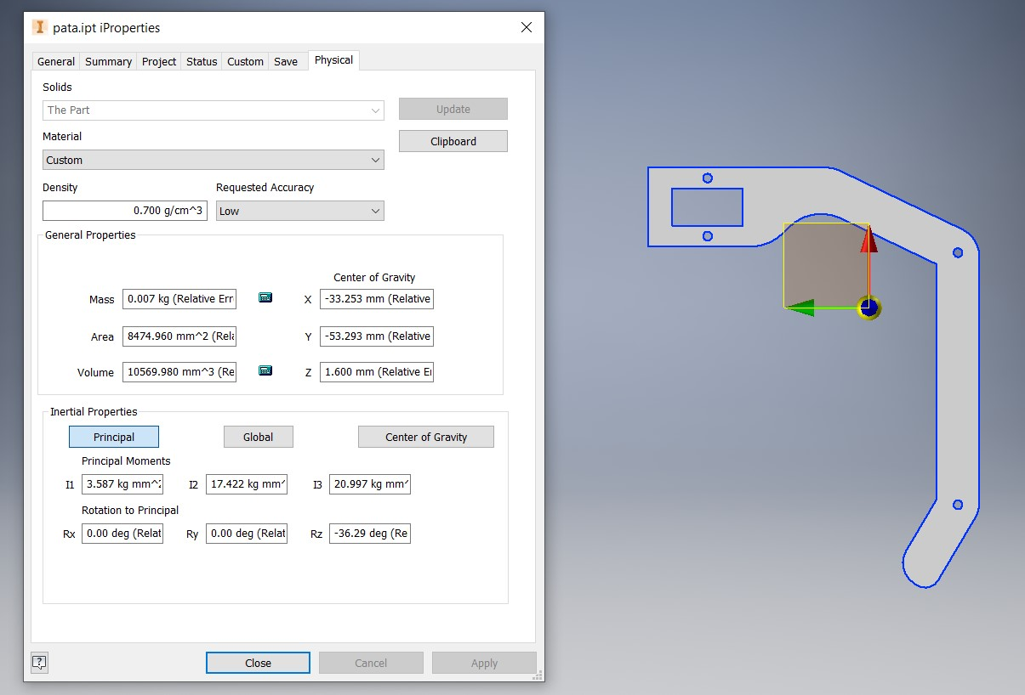
Caso 1: Levantar la pata
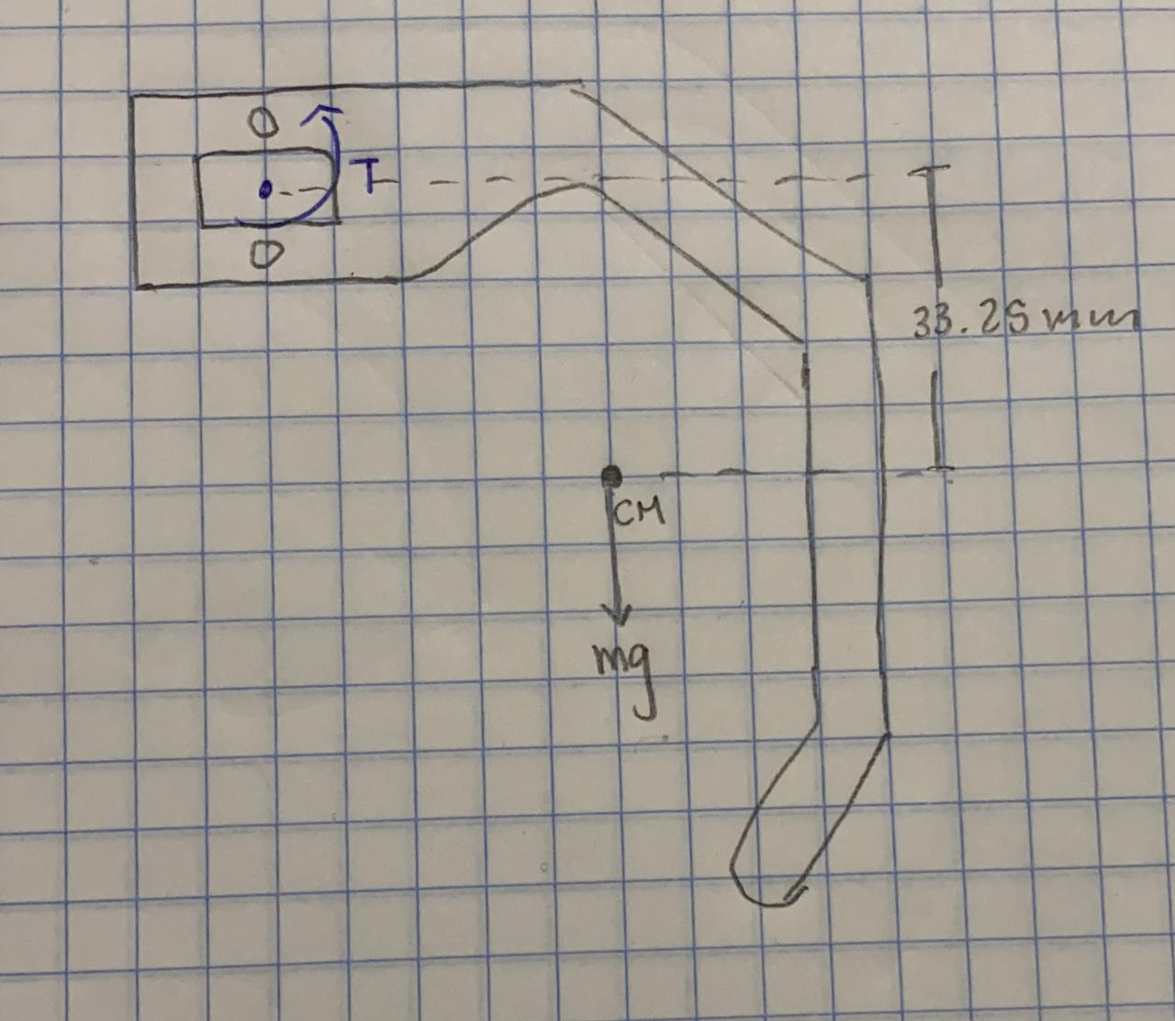
Datos
ρMDF | 700 | kg/m^3
Tmáx | 2.2 | kgf-cm
A | 3303 | mm^2
w | 3.2 | mm
g | 9.81 | m/s^2
d | 33.25 | mm

Torque para levantar la pata:
$$T=mgd= ρAwgd$$

Datos en unidades de kg-m-s
ρMDF | 700 | kg/m^3
A | 0.003303 | m^2
w | 0.0032 | m
g | 9.81 | m/s^2
d | 0.03325 | m
T (por pata) | 0.0024133329864 | N-m

En kg-cm y para 2 patas
T | 0.049218478258 | kgf-cm
FS | 44.698659485 | -

Caso 2
Caso 2: Girar la pata
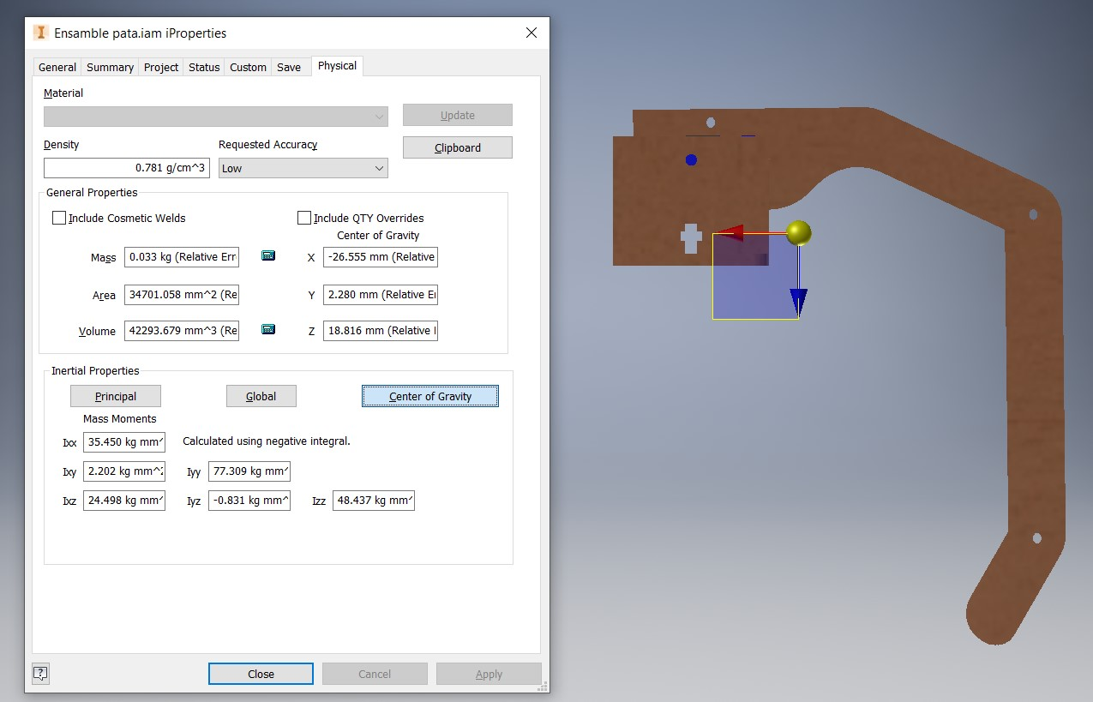
Datos
ρm | 0.781 | g/cm^3
Tmáx | 2.2 | kgf-cm
m | 0.033 | kg
ICM | 49 | kg-mm^2
d | 19 | mm

Teorema de ejes paralelos
I$=ICM+md^{2}$

Datos en unidades de kg-m-s
ICM | 0.000049 | kg-m^2
m | 0.033 | kg
d | 0.019 | m
I | 0.000060913 | kg-m^2

Aceleración máxima para girar la pata:
$$T=Iα$$

Datos en unidades de kg-m-s
Tmáx | 0.21582 | N-m
I | 0.000060913 | kg-m^2
α | 3543.0860407 | rad/s^2
α | 203003.87659 | grados/s^2

Caso 3
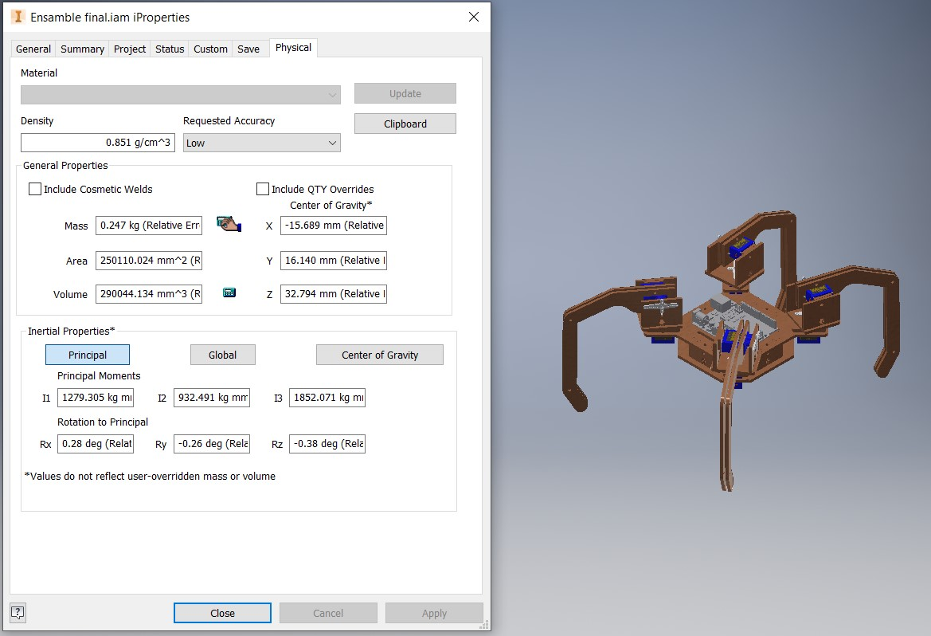
Caso 3: sostenido en 3 patas

Datos
Tmáx | 2.2 | kg-cm
mrobot | 0.247 | kg
mpotencia | 0.05 | kg
mtotal | 0.297 | kg
d | 70 | mm
g | 9.81 | m/s^2

Torque para sostener el robot
$T=Nd= \frac{mg}{3}$d

Datos en unidades de kg-m-s
mtotal | 0.297 | kg
g | 9.81 | m/s^2
N | 0.97119 | N
d | 0.07 | m
T | 0.0679833 | N-m

En kg-cm y para 2 patas
T | 0.693 | kgf-cm
FS | 3.1746031746 | -

